Hoja1
 |  | Diseños y Proyectos en Iluminacion Ela SA de CV
 |  | Nuestra profesion, es la iluminacion

FICHA TECNICA

CODIGO | N4203051271 |  |  | CANDIL

 | 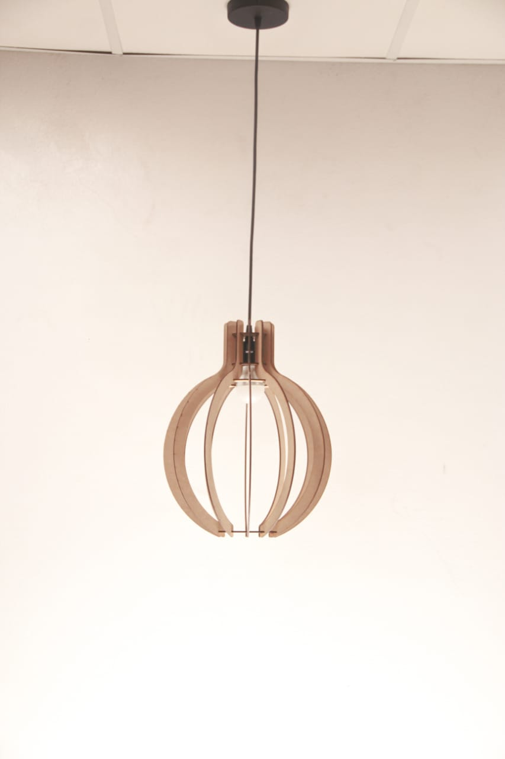 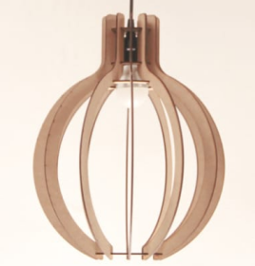

 | CANDIL 64 FABRICADO CON MDF EN ACABADO NATURAL

MATERIAL: |  |  |  | MONTAJE:
MDF |  |  |  | SUSPENDER
ESPESOR: |  |  |  | EQUIPO ELECTRICO:
3 MM |  |  |  | FOCO LED A-19 Y UN METRO DE CABLE USO RUDO
ESMALTADO: |  |  |  | GARANTIA:
SIN ACABADO |  |  |  | 1 AÑO
DIMENSIONES: |  |  |  | WATTS:
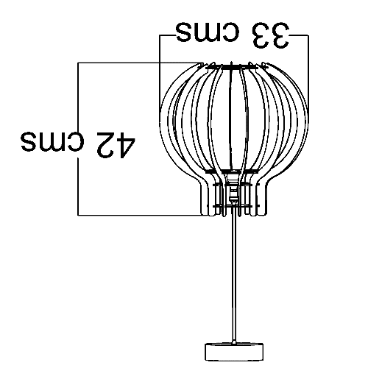
DIAMETRO 33 CMS, ALTO 42 CMS |  |  |  | 8 WATTS
IP: |  |  |  | LUMENES:
IP-20 |  |  |  | 800
PESO: |  |  |  | VOLTAJE:
0.405 KGS |  |  |  | 100 A 240
 |  |  |  | TEMPERATURA DE COLOR:
 |  |  |  | 3000K

 | Manuel Jose Othon No. 27. Col. Obrera, CDMX
 | 55-5588-5840 55-5588-9189 55-5588-6693 55-5761-4362 55-5761-2737
 | ventas5@grupols.com.mx |  | 55-3399-4255

